BARON-C
BARON®-C
Bestellblatt |  |  |  |  |  |  |  |  |  |  |  |  | Bewehrungsanschluss
Feuille de commande |  |  |  |  |  |  |  |  |  |  |  |  | Coupleurs d'armatures
mit Parallelgewinde / avec filetage parallèle

Bauobjekt: |  |  |  |  |  |  |  |  |  | Liefertermin:
Projet: |  |  |  |  |  |  |  |  |  | Date de livraison:
Bauteil: |  |  |  |  |  |  |  |  |  | Bestelldatum:
Partie: |  |  |  |  |  |  |  |  |  | Date de commande:
Plan-Nr.: |  |  |  |  | Liste Nr.: |  |  |  |  | gezeichnet: |  | geprüft:
N° plan: |  |  |  |  | Liste n°: |  |  |  |  | Dessiné: |  | Vérifié:
Bauingenieur / Bureau d'ingénieurs: |  |  |  |  | Bauunternehmer / Entreprise: |  |  |  |  | Lieferadresse / Adresse de livraison:

W
Pos. | Typ | Ø Stahl | Abmessungen / Dimensions |  |  |  |  | Zubehör | Anzahl |  | Typen / types
Pos. | Type | Ø acier | L | b | x1 |  | x2 | Accessoires | Quantité
 |  | d (mm) | (cm) | (cm) | (cm) |  | (cm) |  | (Stk.-pce)

M

MW

WW

EM

EW

W-Inox

M-Inox

WW-U
Beispiel | W-L | 16 |  | 25 | 40 |  |  |  | 12
Exemple

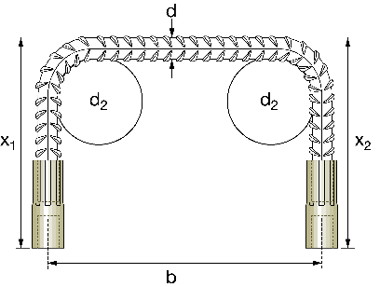
Qualität / Qualité: |  |  | Stahl / Acier |  |  | B500B |  | B500C

Ausführungen in Edelstahl auf Anfrage.
Andere Abmessungen mit dem Programm
e-LIST berechnen.
Utilisation d'acier inox sur demande.
Possibilité de réaliser des listes de fers au moyen du programme eLIST.
WW-U
Zubehör / Accessoires
Typ BCGS
COMBI-Nagestopfen
Bouchon de protection à clouer
COMBI

Kunststoff-Nagelteller
Cône de fixation à clouer
en plastique
W-L
M-L
Typ BCNT
(P2)
Steckteller (Stahl/acier + Inox A2)
Assiettes de fixation à clouer
Nagelteller (Stahl/acier + Inox A2)
Plaquette de fixation à clouer
Typ BCST/BCKT
Typ BCST/BCKT
1. Etappe
2. Etappe
(Q2)
Muffenfettung
Graisse vapor. dans manchon
PP
L
d
(P1)
L
x_{max}
(P2)
Typ BFF
07.2023

 |  |  |  |  |  |  |  |  |  |  |  |  |  | ANCOTECH AG | ANCOTECH SA
 |  |  |  |  |  |  |  |  |  |  |  |  |  | CH-8157 Dielsdorf | CH-1728 Rossens

 |  |  |  |  |  |  |  |  |  |  |  |  |  | Tel: 044 854 72 22 | Tél: 026 919 87 77
 |  |  |  |  |  |  |  |  |  |  |  |  |  | Fax: 044 854 72 29 | Fax: 026 919 87 79 | Web:
 |  |  |  |  |  |  |  |  |  |  |  |  |  | Mail: bestellungen@ancotech.ch | Mail: commande@ancotech.ch | www.ancotech.ch

